Sheet1
時間 | 步驟 / 執行動作 | 結果 | 圖片
2022-05-10 14:38:41 | 2.在右方工具列欄位雙擊筆的圖示 | Pass | 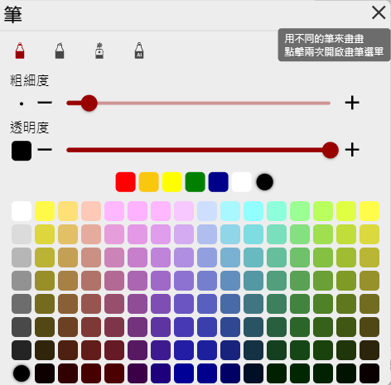
2022-05-10 14:38:48 | 3.在選單上方筆的種類中選取AI PEN | Pass | 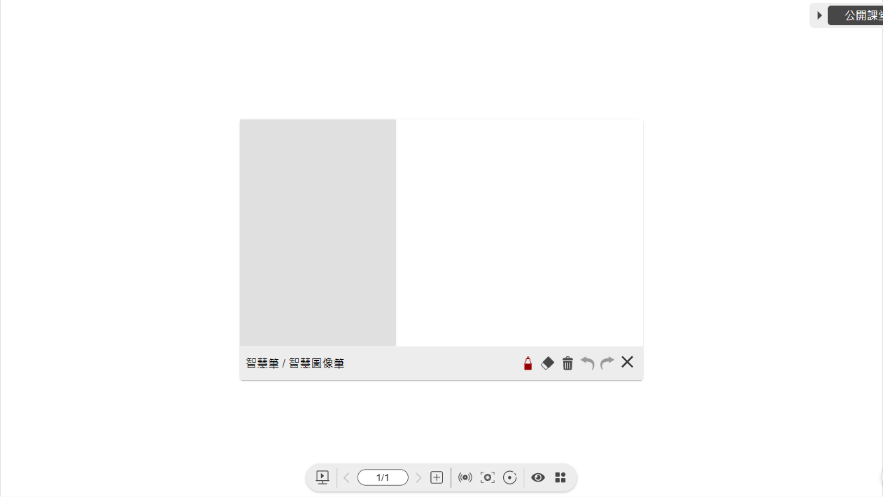
2022-05-10 14:39:03 | 4.在AI PEN視窗右側畫畫 | Pass | 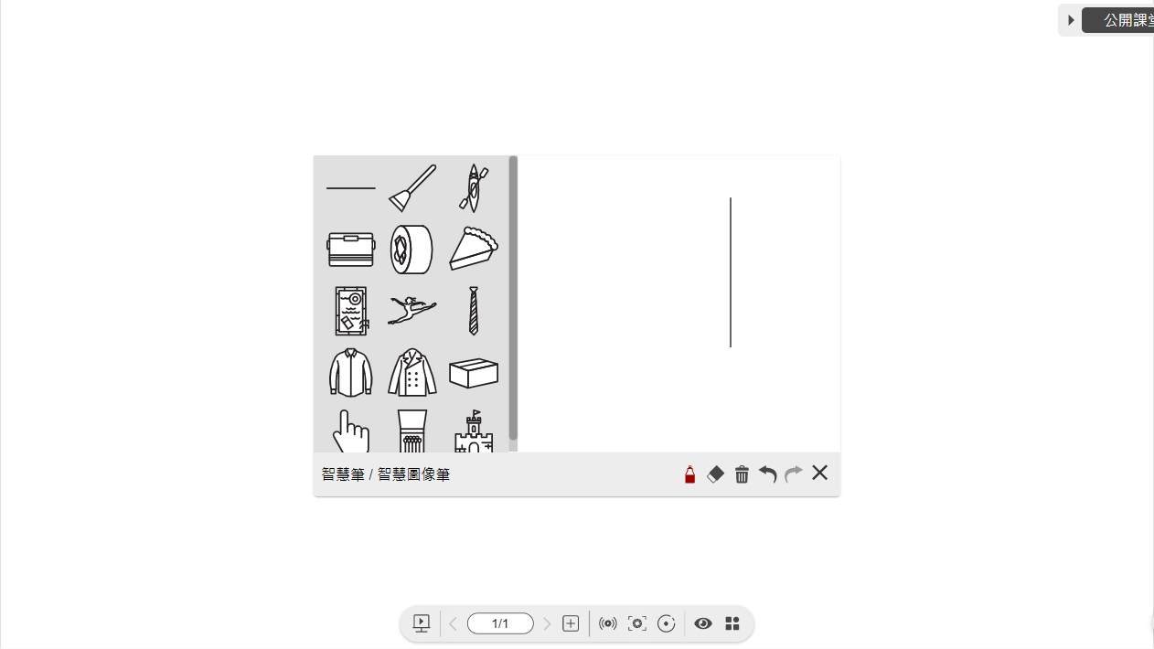
2022-05-10 14:39:17 | 5.將搜尋結果拖曳至畫布上 | Pass | 